Versickerungsanlage
Dimensionierung von Versickerungsanlagen V 3.3
(für Parzellengrössen < 1'500 m2)

Objektdaten
Gemeinde: |  | Eggersriet |  |  |  | Objekt: | EFH Muster
Grundstück: |  | 1234 |  |  |  | Adresse: | Rechtsrum 1
Bauzone: |  | K3 |  |  |  | Bauherr: | Richi Rich
Datum: |  | 2021-01-01 |  |  |  | Projektverfasser: | Inginör

Entwässerte Flächen mit Gefälle ≤ 7.5% |  |  |  |  |  |  |  |  | Fläche A |  | Y | Red. Fläche Ared
 |  |  |  |  |  |  |  |  | [m2] |  | [-] | [m2]
Dächer
Schräg- und Flachdach (alle Materialien) |  |  |  |  |  |  |  |  | 100 |  | 1.00 | 100
Flachdach mit Kies (alle Aufbaudicken) |  |  |  |  |  |  |  |  |  |  | 0.80
Flachdach begrünt (Aufbaudicke > 50 cm) |  |  |  |  |  |  |  |  |  |  | 0.10
Flachdach begrünt (Aufbaudicke > 25 cm bis ≤ 50 cm) |  |  |  |  |  |  |  |  |  |  | 0.20
Flachdach begrünt (Aufbaudicke > 15 cm bis ≤ 25 cm) |  |  |  |  |  |  |  |  |  |  | 0.30
Flachdach begrünt (Aufbaudicke > 10 cm bis ≤ 15 cm) |  |  |  |  |  |  |  |  |  |  | 0.40
Flachdach begrünt (Aufbaudicke ≤10 cm) |  |  |  |  |  |  |  |  |  |  | 0.70

Plätze / Wege |  |  |  |  |  |  | Kolmation
Hartbelag (Asphalt, Beton) |  |  |  |  |  |  |  |  | 100 |  | 1.00 | 100
Kiesbelag |  |  |  |  |  |  |  |  |  |  | 0.60
Lockerer Kiesbelag, Schotterrasen |  |  |  |  |  |  |  |  |  |  | 0.30
Sickerfähiger Belag |  |  |  |  |  |  |  |  |  |  | 0.50
Pflastersteine gebundene Bauweise |  |  |  |  |  |  |  |  |  |  | 1.00
Pflastersteine ungebundene Bauweise (Splittfugenanteil 3-6%) |  |  |  |  |  |  |  |  |  |  | 0.80
Pflastersteine ungebundene Bauweise (Splittfugenanteil 6-12%) |  |  |  |  |  |  |  |  |  |  | 0.40
Pflastersteine wasserdurchlässig |  |  |  |  |  |  |  |  |  |  | 0.40
Rasengittersteine |  |  |  |  |  |  |  |  |  |  | 0.40
Sportflächen Kunststoff mit Dränleitungen |  |  |  |  |  |  |  |  |  |  | 0.60
Sportflächen Rasen mit Dränleitungen |  |  |  |  |  |  |  |  |  |  | 0.20

Wiesland / Garten
Wiesland / Garten (flach) |  |  |  |  |  |  |  |  |  |  | 0.20
Wiesland / Garten (steil) |  |  |  |  |  |  |  |  |  |  | 0.30

Diverse (z.B. Flächen mit Gefälle > 7.5%)

 |  |  |  |  |  |  | Total [m2] |  | 200 |  |  | 200

Dimensionierung Versickerung mit Regenreihe St.Gallen (AfU SG/AR 2022)

Jährlichkeit |  |  |  | Standard z=10 |  |  |  | Regendauer |  | 11 | min
 |  |  |  |  |  |  |  | Regenintensität |  | 309 | l/s*ha

spezifische Sickerleistung |  |  |  | 6.00 | l/min*m2 |  |  |  | max. Zulaufmenge | 6.2 | l/s
verfügbare Sickerfläche |  |  |  | 20 | m2 |  |  |  | max. Sickermenge | 2.0 | l/s

Versickerungsvolumen
 | Vers. Volumen |  | Regenmenge |  | versickerbares Q |  | erforderliches Vers. Volumen
0 | 0.0 | 0 | 0.0 | 0 | 0.0 | 11.0 | 2.8
0.5 | 1.5 | 0.5 | 1.5 | 0.5 | 0.1
1 | 1.8 | 1 | 1.9 | 1 | 0.1
1.5 | 2.0 | 1.5 | 2.2 | 1.5 | 0.2
2 | 2.1 | 2 | 2.4 | 2 | 0.2
2.5 | 2.2 | 2.5 | 2.5 | 2.5 | 0.3
3 | 2.3 | 3 | 2.7 | 3 | 0.4
3.5 | 2.4 | 3.5 | 2.8 | 3.5 | 0.4
4 | 2.5 | 4 | 3.0 | 4 | 0.5
4.5 | 2.5 | 4.5 | 3.1 | 4.5 | 0.5
5 | 2.6 | 5 | 3.2 | 5 | 0.6
5.5 | 2.6 | 5.5 | 3.3 | 5.5 | 0.7
6 | 2.6 | 6 | 3.4 | 6 | 0.7
6.5 | 2.7 | 6.5 | 3.4 | 6.5 | 0.8
7 | 2.7 | 7 | 3.5 | 7 | 0.8
7.5 | 2.7 | 7.5 | 3.6 | 7.5 | 0.9
8 | 2.7 | 8 | 3.7 | 8 | 1.0
8.5 | 2.7 | 8.5 | 3.8 | 8.5 | 1.0
9 | 2.7 | 9 | 3.8 | 9 | 1.1
9.5 | 2.8 | 9.5 | 3.9 | 9.5 | 1.1
10 | 2.8 | 10 | 4.0 | 10 | 1.2
10.5 | 2.8 | 10.5 | 4.0 | 10.5 | 1.3
11 | 2.8 | 11 | 4.1 | 11 | 1.3
11.5 | 2.8 | 11.5 | 4.1 | 11.5 | 1.4
12 | 2.8 | 12 | 4.2 | 12 | 1.4
12.5 | 2.8 | 12.5 | 4.3 | 12.5 | 1.5
13 | 2.7 | 13 | 4.3 | 13 | 1.6
13.5 | 2.7 | 13.5 | 4.4 | 13.5 | 1.6
14 | 2.7 | 14 | 4.4 | 14 | 1.7
14.5 | 2.7 | 14.5 | 4.5 | 14.5 | 1.7
15 | 2.7 | 15 | 4.5 | 15 | 1.8
15.5 | 2.7 | 15.5 | 4.6 | 15.5 | 1.9
16 | 2.7 | 16 | 4.6 | 16 | 1.9
16.5 | 2.7 | 16.5 | 4.6 | 16.5 | 2.0
17 | 2.6 | 17 | 4.7 | 17 | 2.0
17.5 | 2.6 | 17.5 | 4.7 | 17.5 | 2.1
18 | 2.6 | 18 | 4.8 | 18 | 2.2
18.5 | 2.6 | 18.5 | 4.8 | 18.5 | 2.2
19 | 2.6 | 19 | 4.9 | 19 | 2.3
19.5 | 2.6 | 19.5 | 4.9 | 19.5 | 2.3
20 | 2.5 | 20 | 4.9 | 20 | 2.4
20.5 | 2.5 | 20.5 | 5.0 | 20.5 | 2.5
21 | 2.5 | 21 | 5.0 | 21 | 2.5
21.5 | 2.5 | 21.5 | 5.1 | 21.5 | 2.6
22 | 2.5 | 22 | 5.1 | 22 | 2.6
22.5 | 2.4 | 22.5 | 5.1 | 22.5 | 2.7
23 | 2.4 | 23 | 5.2 | 23 | 2.8
23.5 | 2.4 | 23.5 | 5.2 | 23.5 | 2.8
24 | 2.4 | 24 | 5.2 | 24 | 2.9
24.5 | 2.3 | 24.5 | 5.3 | 24.5 | 2.9
...
Erforderliches Versickerungsvolumen |  |  |  |  | 3 | m3
Entleerungsdauer |  |  |  |  | 25 | min

Ausführungsbeispiele siehe kostenlose Technische Richtlinie
"Grundstücksentwässerung", AVA 2015 (www.ava-altenrhein.ch)

z.B.
Kieskörper unterirdisch |  |  | 10 m3 |  | Kiesvolumen
Schachtversickerung |  |  | 3 m3 |  | Schacht-/Poren-
 |  |  |  |  | volumen
Muldenversickerung |  |  | 0.15 m |  | erforderliche Tiefe

 | Eingabe durch Anwender |  |  |  |  | berechnete Werte

Retentionsanlage
Dimensionierung von Retentionsanlagen V 3.3
(für Parzellengrössen < 1'500 m2)

Objektdaten
Gemeinde: |  | Rehetobel |  |  |  | Objekt: | EFH Muster
Grundstück: |  | 6666 |  |  |  | Adresse: | Rechtsrum 1
Bauzone: |  | W3 |  |  |  | Bauherr: | Richi Rich
Datum: |  | 2021-01-01 |  |  |  | Projektverfasser: | Inginör

Entwässerte Flächen mit Gefälle ≤ 7.5% |  |  |  |  |  |  |  |  | Fläche A |  | Y | Red. Fläche Ared
 |  |  |  |  |  |  |  |  | [m2] |  | [-] | [m2]
Dächer
Schräg- und Flachdach (alle Materialien) |  |  |  |  |  |  |  |  | 100 |  | 1.00 | 100
Flachdach mit Kies (alle Aufbaudicken) |  |  |  |  |  |  |  |  |  |  | 0.80
Flachdach begrünt (Aufbaudicke > 50 cm) |  |  |  |  |  |  |  |  |  |  | 0.10
Flachdach begrünt (Aufbaudicke > 25 cm bis ≤ 50 cm) |  |  |  |  |  |  |  |  |  |  | 0.20
Flachdach begrünt (Aufbaudicke > 15 cm bis ≤ 25 cm) |  |  |  |  |  |  |  |  |  |  | 0.30
Flachdach begrünt (Aufbaudicke > 10 cm bis ≤ 15 cm) |  |  |  |  |  |  |  |  |  |  | 0.40
Flachdach begrünt (Aufbaudicke ≤10 cm) |  |  |  |  |  |  |  |  |  |  | 0.70

Plätze / Wege |  |  |  |  |  |  | Kolmation
Hartbelag (Asphalt, Beton) |  |  |  |  |  |  |  |  |  |  | 1.00
Kiesbelag |  |  |  |  |  |  |  |  | 100 |  | 0.60 | 60
Lockerer Kiesbelag, Schotterrasen |  |  |  |  |  |  |  |  |  |  | 0.30
Sickerfähiger Belag |  |  |  |  |  |  |  |  |  |  | 0.50
Pflastersteine gebundene Bauweise |  |  |  |  |  |  |  |  |  |  | 1.00
Pflastersteine ungebundene Bauweise (Splittfugenanteil 3-6%) |  |  |  |  |  |  |  |  |  |  | 0.80
Pflastersteine ungebundene Bauweise (Splittfugenanteil 6-12%) |  |  |  |  |  |  |  |  |  |  | 0.40
Pflastersteine wasserdurchlässig |  |  |  |  |  |  |  |  |  |  | 0.40
Rasengittersteine |  |  |  |  |  |  |  |  |  |  | 0.40
Sportflächen Kunststoff mit Dränleitungen |  |  |  |  |  |  |  |  |  |  | 0.60
Sportflächen Rasen mit Dränleitungen |  |  |  |  |  |  |  |  |  |  | 0.20

Wiesland / Garten
Wiesland / Garten (flach) |  |  |  |  |  |  |  |  |  |  | 0.20
Wiesland / Garten (steil) |  |  |  |  |  |  |  |  |  |  | 0.30

Diverse (z.B. Flächen mit Gefälle > 7.5%)
 |  |  |  |  |  |  |  |  |  |  | 0.00
 |  |  |  |  |  |  |  |  |  |  | 0.00

 |  |  |  |  |  |  | Total [m2] |  | 200 |  |  | 160

Dimensionierung Retention mit Regenreihe St.Gallen (AfU SG/AR 2022)

Jährlichkeit |  |  |  | Standard z=5 |  |  |  | Regendauer |  | 46 | min
 |  |  |  |  |  |  |  | Regenintensität |  | 117 | l/s*ha

zulässiger Abflussbeiwert Yzul |  |  |  | 0.10 | (abhängig Bauzone) |  |  |  | max. Zulaufmenge | 1.9 | l/s
individueller Abflussbeiwert Y |  |  |  |  | (nur in Ausnahmefällen) |  |  |  | max. Ablaufmenge | 0.6 | l/s | (Drosselwert)

spezifischer Abfluss qab |  |  |  | 38 | l/s*hared

Retentionsvolumen
 | Ret_Volumen |  | Regenmenge |  | ableitbares Q |  | erforderliches Ret. Volumen
0 | 0.0 | 0 | 0.0 | 0 | 0.0 | 46.0 | 3.5
0.5 | 1.2 | 0.5 | 1.2 | 0.5 | 0.0
1 | 1.5 | 1 | 1.5 | 1 | 0.0
1.5 | 1.7 | 1.5 | 1.7 | 1.5 | 0.1
2 | 1.8 | 2 | 1.9 | 2 | 0.1
2.5 | 1.9 | 2.5 | 2.0 | 2.5 | 0.1
3 | 2.0 | 3 | 2.2 | 3 | 0.1
3.5 | 2.1 | 3.5 | 2.3 | 3.5 | 0.1
4 | 2.2 | 4 | 2.4 | 4 | 0.1
4.5 | 2.3 | 4.5 | 2.5 | 4.5 | 0.2
5 | 2.4 | 5 | 2.5 | 5 | 0.2
5.5 | 2.4 | 5.5 | 2.6 | 5.5 | 0.2
6 | 2.5 | 6 | 2.7 | 6 | 0.2
6.5 | 2.5 | 6.5 | 2.8 | 6.5 | 0.2
7 | 2.6 | 7 | 2.8 | 7 | 0.3
7.5 | 2.6 | 7.5 | 2.9 | 7.5 | 0.3
8 | 2.7 | 8 | 2.9 | 8 | 0.3
8.5 | 2.7 | 8.5 | 3.0 | 8.5 | 0.3
9 | 2.7 | 9 | 3.1 | 9 | 0.3
9.5 | 2.8 | 9.5 | 3.1 | 9.5 | 0.3
10 | 2.8 | 10 | 3.2 | 10 | 0.4
10.5 | 2.8 | 10.5 | 3.2 | 10.5 | 0.4
11 | 2.9 | 11 | 3.3 | 11 | 0.4
11.5 | 2.9 | 11.5 | 3.3 | 11.5 | 0.4
12 | 2.9 | 12 | 3.4 | 12 | 0.4
12.5 | 3.0 | 12.5 | 3.4 | 12.5 | 0.4
13 | 3.0 | 13 | 3.4 | 13 | 0.5
13.5 | 3.0 | 13.5 | 3.5 | 13.5 | 0.5
14 | 3.0 | 14 | 3.5 | 14 | 0.5
14.5 | 3.0 | 14.5 | 3.6 | 14.5 | 0.5
15 | 3.1 | 15 | 3.6 | 15 | 0.5
15.5 | 3.1 | 15.5 | 3.6 | 15.5 | 0.6
16 | 3.1 | 16 | 3.7 | 16 | 0.6
16.5 | 3.1 | 16.5 | 3.7 | 16.5 | 0.6
17 | 3.1 | 17 | 3.8 | 17 | 0.6
17.5 | 3.2 | 17.5 | 3.8 | 17.5 | 0.6
18 | 3.2 | 18 | 3.8 | 18 | 0.6
18.5 | 3.2 | 18.5 | 3.9 | 18.5 | 0.7
19 | 3.2 | 19 | 3.9 | 19 | 0.7
19.5 | 3.2 | 19.5 | 3.9 | 19.5 | 0.7
20 | 3.2 | 20 | 4.0 | 20 | 0.7
20.5 | 3.2 | 20.5 | 4.0 | 20.5 | 0.7
21 | 3.3 | 21 | 4.0 | 21 | 0.8
21.5 | 3.3 | 21.5 | 4.0 | 21.5 | 0.8
22 | 3.3 | 22 | 4.1 | 22 | 0.8
22.5 | 3.3 | 22.5 | 4.1 | 22.5 | 0.8
23 | 3.3 | 23 | 4.1 | 23 | 0.8
23.5 | 3.3 | 23.5 | 4.2 | 23.5 | 0.8
24 | 3.3 | 24 | 4.2 | 24 | 0.9
24.5 | 3.3 | 24.5 | 4.2 | 24.5 | 0.9
...
Erforderliches Retentionsvolumen |  |  |  |  | 3.5 | m3
Entleerungsdauer |  |  |  |  | 97 | min

Dimensionierung Drosselöffnung
(bei Verwendung einer einfachen Drosselblende statt Schieber, Ventil etc.)

Nutztiefe des Retentionskörpers |  |  |  | 50 | cm
(angesetzt wird die halbe Druckhöhe als Mittelwert)

erforderlicher Drosselquerschnitt |  |  |  | 4.0 | cm2
 |  |  | z.B. Rundloch Ø | 2.5 | cm

 | Eingabe durch Anwender |  |  |  |  | berechnete Werte

Beispiele Versickerung
Beispiele für Versickerungsanlagen
(siehe auch Technische Richtlinie "Grundstücksentwässerung", www.ava-altenrhein.ch)

Muldenversickerung
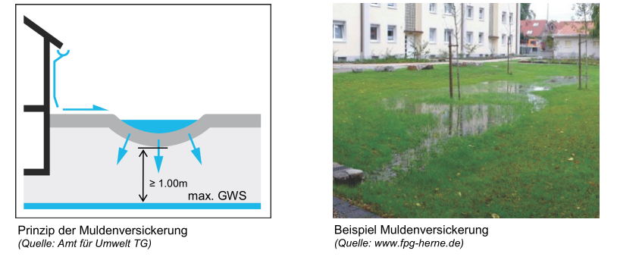

Flächenversickerung
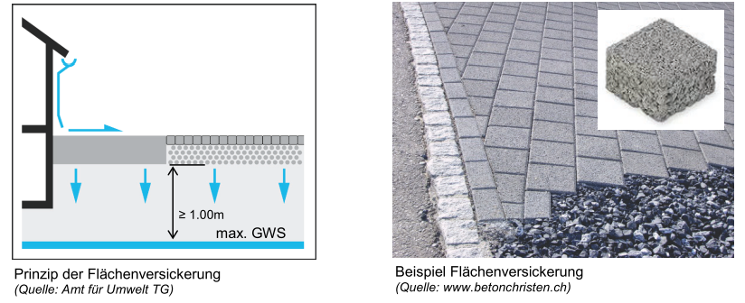

Schachtversickerung
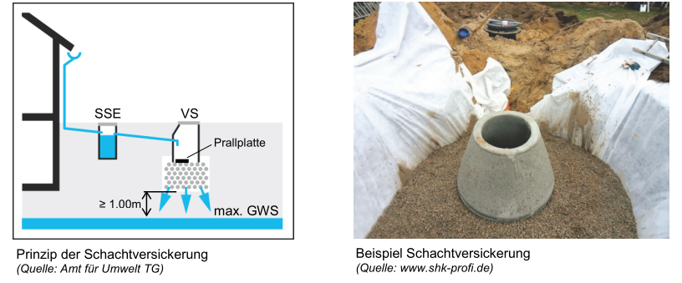

Beispiele Retention
Beispiele für Retentionsanlagen
(siehe auch Technische Richtlinie "Grundstücksentwässerung", www.ava-altenrhein.ch)

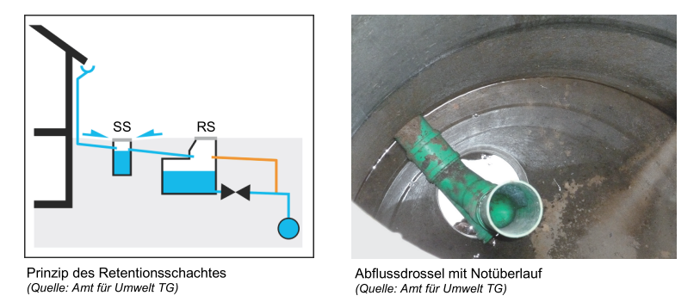
Retentionsschacht

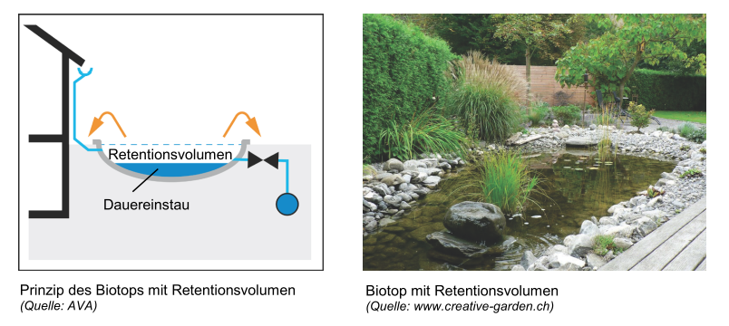
Retentionsweiher

Dachbegrünung
